Worksheet
 | Załacznik nr 3 do zapytania ofertowego - Opis przedmiotu zamówienia

L.p. | Zdjęcie | Nazwa produktu | Ilość [szt.] | Opis
1 | zdjęcie przykładowe | Podniesione skrzynie | 3 | wymiary: dł. 1200 mm ±100 mm, szer. 1200 mm ±100 mm, wys. 270 mm ±50 mm, grubość desek: min 18 mm, materiał: drewno impregnowane, suszone, konstrukcja: podwyższona grządka ogrodowa do samodzielnego montażu, wykończenie: gładkie, heblowane deski z zaokrąglonymi krawędziami zwiększającymi bezpieczeństwo użytkowania, impregnacja: ekologiczny impregnat na bazie wody, bezpieczny dla roślin i gleby, zastosowanie: uprawa warzyw, ziół, truskawek, kwiatów oraz roślin ozdobnych, kolor: naturalny/brązowy , dostawa do szkoły w Solcu-Zdroju
2 | 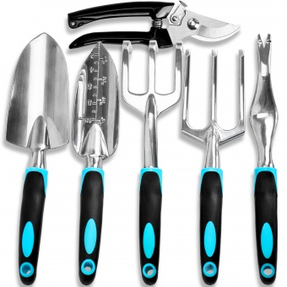 zdjęcie przykładowe | Zestaw narzędzi ogrodowych (Łopatki, grabki, pazurki) | 4 | typ: zestaw narzędzi ogrodowych – 6 elementów, zawartość zestawu: łopatka ręczna, kielnia ręczna, kultywator (pazurki), widelec ręczny, chwastownik oraz sekator, uchwyty: ergonomiczne, gumowane, antypoślizgowe, zapewniające pewny chwyt podczas pracy, przeznaczenie: sadzenie, przesadzanie, spulchnianie gleby, usuwanie chwastów, pielęgnacja roślin i przycinanie pędów, cechy dodatkowe: lekka konstrukcja ograniczająca zmęczenie podczas pracy, wysoka odporność na uszkodzenia i warunki ogrodowe, dostawa do szkoły w Solcu-Zdroju
3 | 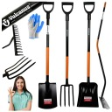 zdjęcie przykładowe | Profesjonalny Zestaw Narzędzi Ogrodowych | 1 | typ: profesjonalny zestaw narzędzi ogrodowych – 4 elementy, zawartość zestawu: łopata, szpadel, grabie oraz widły, materiał części roboczych: wysokiej jakości stal / metal malowany proszkowo, odporny na korozję i uszkodzenia mechaniczne, uchwyty: ergonomiczne, zapewniające pewny chwyt i komfort pracy, łopata: przeznaczona do przerzucania ziemi, piasku, kompostu i materiałów sypkich, szpadel: przeznaczony do kopania, przekopywania grządek oraz sadzenia roślin, widły: przeznaczone do spulchniania gleby, przerzucania kompostu, siana i materiałów organicznych, grabie: przeznaczone do wyrównywania podłoża, zgrabiania liści i pielęgnacji terenu, konstrukcja: wzmocniona, przystosowana do intensywnych prac ogrodowych i gospodarczych, wykończenie: powłoka ochronna zwiększająca odporność na warunki atmosferyczne, materiał: stal, drewno/tworzywo sztuczne , dostawa do szkoły w Solcu-Zdroju
4 | 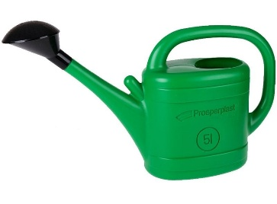 zdjęcie przykładowe | Konewki | 4 | konewka ogrodowa z sitkiem, pojemność: 5 l, dostawa do szkoły w Solcu-Zdroju
5 | zdjęcie przykładowe | Termometr ogrodowy | 2 | typ: termometr zewnętrzny analogowy, wymiary: szer. 60 mm ±50 mm, wys. 270 mm ±50 mm, zakres pomiaru temperatury: od -30°C do +50°C, odczyt: czytelna skala z dużymi oznaczeniami temperatury po obu stronach kapilary, umożliwiająca łatwy odczyt, materiał: wysokiej jakości tworzywo sztuczne, montaż: ścienny, wiszący, wyposażony w otwór do zawieszenia, zastosowanie: do pomiaru temperatury wewnątrz i na zewnątrz budynków, dostawa do szkoły w Solcu-Zdroju
6 | 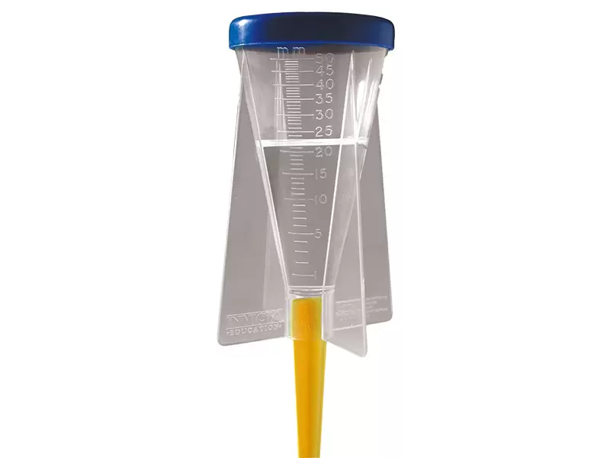 zdjęcie przykładowe | Deszczomierz | 2 | typ: deszczomierz do pomiaru ilości opadów atmosferycznych, materiał: tworzywo sztuczne, skala pomiarowa: wyskalowana w milimetrach (mm), umożliwiająca dokładny odczyt ilości opadów, konstrukcja: pojemnik do gromadzenia wody opadowej z czytelną skalą pomiarową, przeznaczenie: obserwacje meteorologiczne, zajęcia przyrodnicze, geograficzne i edukacyjne, zastosowanie: szkoły, pracownie przyrodnicze, ogrody szkolne, stacje pogodowe, kolor: transparentny z elementami kolorowymi, cechy dodatkowe: umożliwia praktyczne prowadzenie obserwacji i pomiarów opadów atmosferycznych, dostawa do szkoły w Solcu-Zdroju
7 | 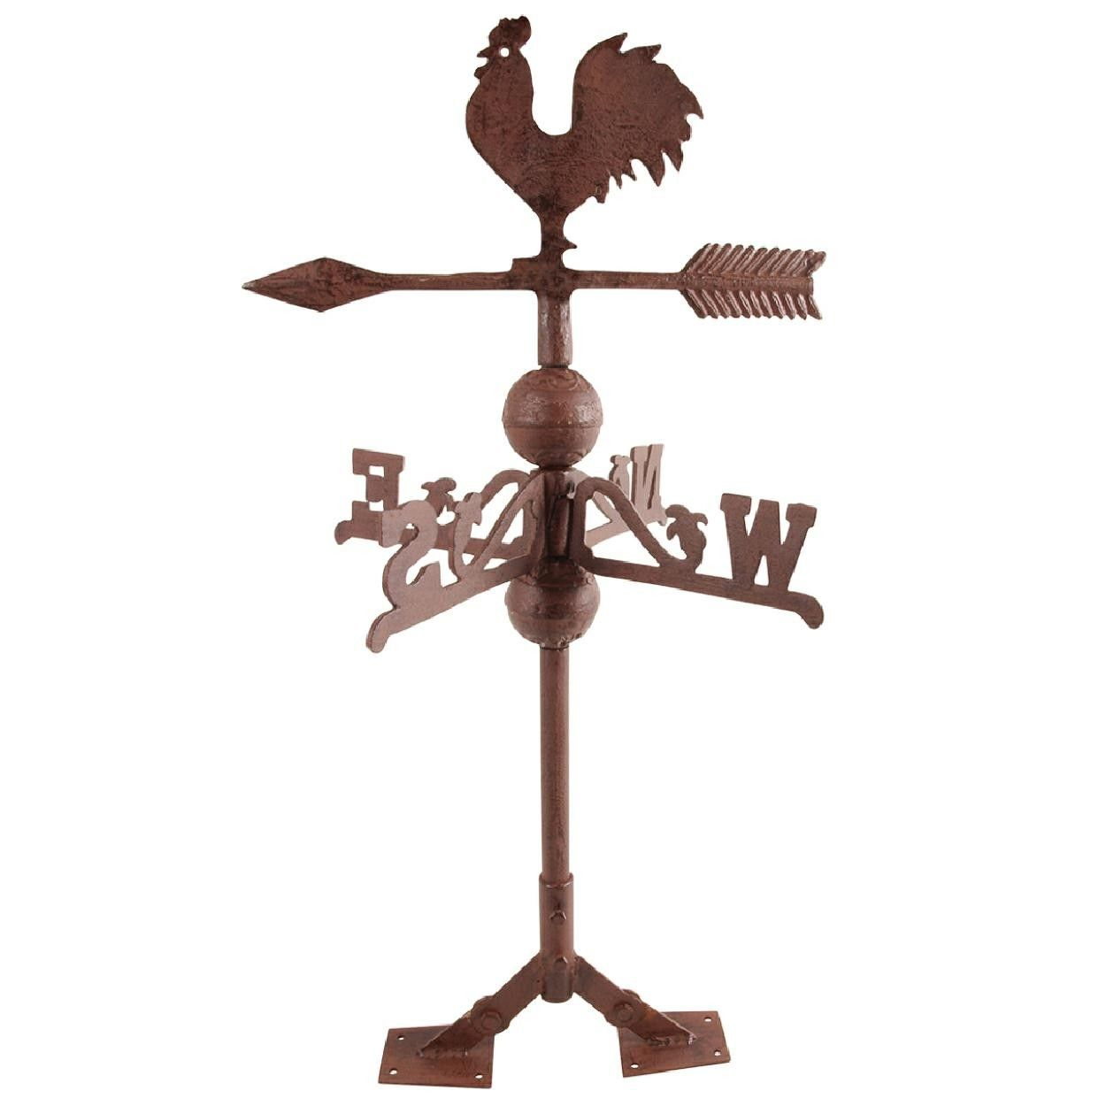 zdjęcie przykładowe | Wiatrowskaz. | 1 | typ: żeliwny wiatrowskaz z kogutem, wymiary: szer. 355 mm ±50 mm, gł. 355 mm ±50 mm, wys. 690 mm ±50 mm, materiał: żeliwo odporne na warunki atmosferyczne, konstrukcja: obrotowa, reagująca na kierunek wiatru, motyw dekoracyjny: kogut osadzony na strzale kierunkowej, funkcja: wskazywanie aktualnego kierunku wiatru w czasie rzeczywistym, montaż: na dachu, altanie, budynku gospodarczym lub innym podwyższonym elemencie konstrukcyjnym, wyposażony w regulowaną podstawę montażową, dostawa do szkoły w Solcu-Zdroju
8 | zdjęcie przykładowe | Wiertarko-wkrętarka. | 1 | typ: wiertarko-wkrętarka akumulatorowa, napięcie zasilania: 18 V, uchwyt wiertarski: szybkozaciskowy min 10 mm, moment obrotowy min 40 Nm, liczba biegów: 2, moment obrotowy: regulowany, przeznaczony do wkręcania i wiercenia w różnych materiałach, regulacja momentu: wielostopniowe sprzęgło umożliwiające precyzyjne dopasowanie siły dokręcania, kierunek obrotów: prawo/lewo, hamulec wrzeciona: tak, oświetlenie robocze: dioda LED do pracy w miejscach o ograniczonej widoczności, zasilanie akumulatorowe zapewniające mobilność pracy, w komplecie ładowarka i bateria min 3Ah dostawa do szkoły w Solcu-Zdroju
9 | 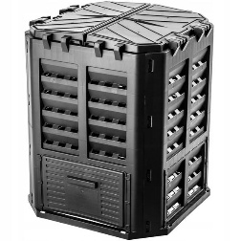 zdjęcie przykładowe | Kompostownik | 1 | pojemność: 360 l - 500l, materiał: tworzywo sztuczne odporne na warunki atmosferyczne, promieniowanie UV oraz uszkodzenia mechaniczne, konstrukcja: modułowa, przeznaczona do całorocznego kompostowania odpadów organicznych, dostawa do szkoły w Solcu-Zdroju
10 | zdjęcie przykładowe | Taśma miernicza | 4 | typ: taśma miernicza zwijana, długość taśmy: 50 m, taśma pomiarowa: wykonana z włókna szklanego odpornego na rozciąganie, ścieranie oraz blaknięcie podziałki, podziałka: centymetrowa (cm), obudowa: wykonana z wytrzymałego tworzywa sztucznego, otwarta konstrukcja ułatwiająca czyszczenie i użytkowanie w terenie, mechanizm zwijania: korba ręczna umożliwiająca szybkie zwijanie taśmy, uchwyt: ergonomiczna rękojeść zapewniająca wygodny transport i obsługę, wyposażenie: metalowy grot do stabilnego mocowania taśmy w podłożu podczas pomiarów terenowych, materiał: włókno szklane, tworzywo sztuczne, metal, kolor: czarno-czerwony, przeznaczenie: pomiary geodezyjne, budowlane, drogowe, ogrodowe oraz prace terenowe, dostawa do szkoły w Solcu-Zdroju

